Sheet1
雁塔区食品药品监督管理局行政处罚信息
企业名称 | 统一社会信用代码 | 组织机构代码 | 工商登记码 | 法定代表人姓名 | 法定代表人身份证号 | 税务登记号 | 行政处罚决定书文号 | 处罚名称 | 处罚类别1 | 处罚类别2 | 处罚事由 | 处罚依据 | 处罚结果 | 处罚决定日期 | 处罚机关
陕西京兆药房连锁有限公司华清连锁店 | 91610000745017309X |  |  | 吴功博 |  |  | 雁市监处字【2020】3-药-新-004号 | 行政处罚 | 警告 |  | 未凭处方销售处方药、执业药师不在岗时，未挂牌告知且未停止销售处方药案 | 《药品流通监督管理办法》第十八条第二款，给予警告 | 警告 | 2020-12-18 | 西安市雁塔区市场监督管理局
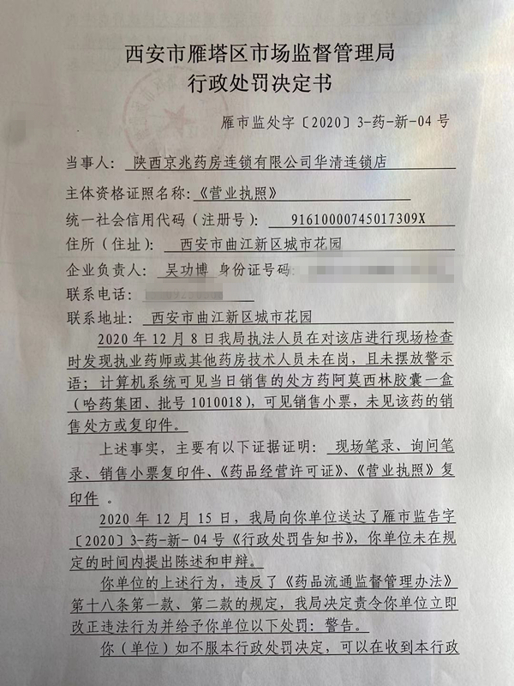 |  |  |  |  |  |  |  | 